Sayfa1
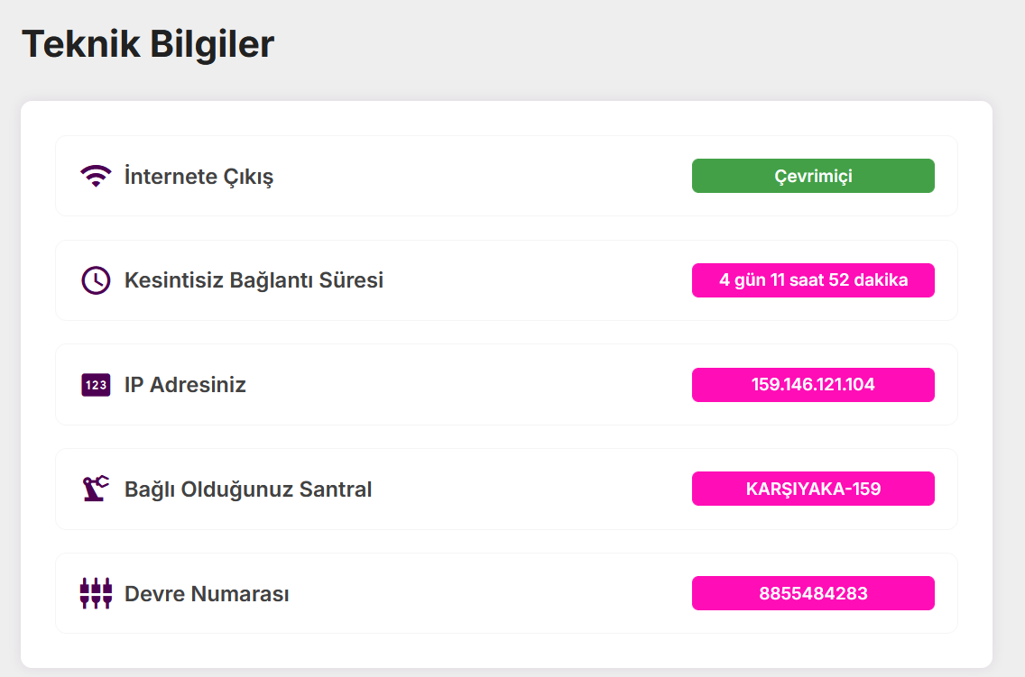
6816 | 7.32 | 49893.12
7125 | 4.2 | 29925
7805 | 3.19 | 24897.95
7085 | 14.27 | 101102.95

7102.1055901 | 28.98 | 205819.02

